Tabelle1
Variablen nach Cluster
 | 1 | 2 | 3 | 4 | 5
Zuzug | 3.28 | 5.63 | 2.54 | 6.45 | 5.21
Altergruppe | 3.97 | 4.77 | 3.69 | 5.48 | 5.18
Lebensqualallg | 4.98 | 5.07 | 4.95 | 4.78 | 5.07
Bildung | 6.07 | 6.16 | 6.35 | 5.65 | 6.17
Kinder_Schule | 1.91 | 1.67 | 1.87 | 1.80 | 1.77
Beziehungstatus | 1.67 | 1.75 | 1.65 | 1.79 | 1.75
HH | 3.02 | 3.33 | 3.43 | 2.95 | 2.74
Erwerb | 1.82 | 1.72 | 1.75 | 2.09 | 1.82
Anbindung_Velo_ÖV |  | 2.13 | 4.93 | 4.67 | 4.85
Anbindung_Velo_Bus | 2.18 | 2.09 | 4.91 | 4.58 | 4.91
Anbindung_Velo_Bahn | 2.09 | 2.15 | 4.76 | 4.43 | 4.67
Veloparkplatz_zu_weng | 1.91 | 1.29 | 2.20 | 1.76 | 1.53
Möglichkeit_Einbringen_städt_Projekte | 4.68 | 2.29 | 4.70 | 4.75 | 2.01
Möglichkeit_Einbringen_städt_Ebene | 3.90 | 2.07 | 4.55 | 3.93 | 1.93
Möglichkeit_Vorschlagen_Projekte | 4.74 | 2.43 | 4.67 | 4.85 | 2.29
Möglichkeit_bekannt_städt_Projekte | 1.87 | 1.21 | 1.89 | 1.77 | 1.17
Möglichkeit_bekannt__städt_Ebene | 1.70 | 1.16 | 1.84 | 1.55 | 1.08
Möglichkeit_Vorschlagen_städt_Projekte | 1.91 | 1.33 | 1.95 | 1.86 | 1.30
Engagement_Gestaltung_städt_Leben | 3.08 | 2.26 | 3.29 | 3.01 | 2.40
Kulturangebote_Vereinsleben | 0.23 | 0.40 | 0.19 | 0.31 | 0.25
Kulturangebote_Kinder_Jugendliche | 0.14 | 0.31 | 0.18 | 0.19 | 0.26
Kommunikationskanal_Tagesmedien | 0.42 | 0.53 | 0.37 | 0.62 | 0.69
Kommunikationskanal_Soziale_Meden | 0.48 | 0.37 | 0.54 | 0.37 | 0.30
Optimierung_Verbindung_Arbeit_Schule | 1.82 | 1.65 | 1.97 | 2.57 | 1.77
Optimierung_Digitale_Abwicklung | 0.54 | 0.48 | 0.46 | 0.25 | 0.36
Medizinische_Betreuung_Zuhause | 3.76 | 2.28 | 4.45 | 3.29 | 2.53
 |  | 1 | 2 | 3 | 4 | 5
 | Demografie |  |  | - weniger als 10 Jahre hier - eher jung (ca. 35 Mittelwert) - gebildet - ok Lebensqualität | - schon sehr lange hier - älteste Gruppe (ca. 50 Mittelwert) - tiefste Lebensqualität
 | Mobilität |  |  | - zu lange Anbindungen ÖV/Bus/Bahn - zu wenig Velo Parkplätze | - zu lange Anbindungen ÖV/Bus/Bahn -Veloparkplätze kein Thema
 | Partizipation |  |  | - weniger zufrieden mit den Möglichkeiten - nicht vertraut mit den Möglichkeiten - nicht engagiert | - weniger zufrieden mit den Möglichkeiten - nicht vertraut mit den Möglichkeiten - nicht engagiert
 | Divers |  |  | - wenig Interesse an Vereinen - zieht Social Media den Tagesmedien vor - Schätzen die Verfügbarkeit medizinischer Betreuung zuhause schlecht ein | - viel Interesse an Vereinen - zieht Tagesmedien den Social Media vor - Schätzen die Verfügbarkeit medizinischer Betreuung zuhause mittel ein
 | Optimierung |  |  | - interessiert an Optimierungen Digitale Abwicklung und Verbindung zu Arbeit/Schule | - interessiert an Verbindung zu Arbeit/Schule

1 | Zuzug | 3.28 | 5.63 | 2.54 | 6.45 | 5.21
2 | Altergruppe | 3.97 | 4.77 | 3.69 | 5.48 | 5.18
3 | Lebensqualallg | 4.98 | 5.07 | 4.95 | 4.78 | 5.07
4 | Bildung | 6.07 | 6.16 | 6.35 | 5.65 | 6.17
5 | Kinder_Schule | 1.91 | 1.67 | 1.87 | 1.80 | 1.77
6 | Beziehungstatus | 1.67 | 1.75 | 1.65 | 1.79 | 1.75
7 | HH | 3.02 | 3.33 | 3.43 | 2.95 | 2.74
8 | Erwerb | 1.82 | 1.72 | 1.75 | 2.09 | 1.82
9 | Anbindung_Velo_ÖV |  | 2.13 | 4.93 | 4.67 | 4.85
10 | Anbindung_Velo_Bus | 2.18 | 2.09 | 4.91 | 4.58 | 4.91
11 | Anbindung_Velo_Bahn | 2.09 | 2.15 | 4.76 | 4.43 | 4.67
12 | Veloparkplatz_zu_weng | 1.91 | 1.29 | 2.20 | 1.76 | 1.53
13 | Möglichkeit_Einbringen_städt_Projekte | 4.68 | 2.29 | 4.70 | 4.75 | 2.01
14 | Möglichkeit_Einbringen_städt_Ebene | 3.90 | 2.07 | 4.55 | 3.93 | 1.93
15 | Möglichkeit_Vorschlagen_Projekte | 4.74 | 2.43 | 4.67 | 4.85 | 2.29
16 | Möglichkeit_bekannt_städt_Projekte | 1.87 | 1.21 | 1.89 | 1.77 | 1.17
17 | Möglichkeit_bekannt__städt_Ebene | 1.70 | 1.16 | 1.84 | 1.55 | 1.08
18 | Möglichkeit_Vorschlagen_städt_Projekte | 1.91 | 1.33 | 1.95 | 1.86 | 1.30
19 | Engagement_Gestaltung_städt_Leben | 3.08 | 2.26 | 3.29 | 3.01 | 2.40
20 | Kulturangebote_Vereinsleben | 0.23 | 0.40 | 0.19 | 0.31 | 0.25
21 | Kulturangebote_Kinder_Jugendliche | 0.14 | 0.31 | 0.18 | 0.19 | 0.26
22 | Kommunikationskanal_Tagesmedien | 0.42 | 0.53 | 0.37 | 0.62 | 0.69
23 | Kommunikationskanal_Soziale_Meden | 0.48 | 0.37 | 0.54 | 0.37 | 0.30
24 | Optimierung_Verbindung_Arbeit_Schule | 1.82 | 1.65 | 1.97 | 2.57 | 1.77
25 | Optimierung_Digitale_Abwicklung | 0.54 | 0.48 | 0.46 | 0.25 | 0.36
26 | Medizinische_Betreuung_Zuhause | 3.76 | 2.28 | 4.45 | 3.29 | 2.53

Tabelle7
 |  |  | Cluster Personas (Mittelwerte pro Cluster und Variable)
Nr | Relevante Variablen (Genügend grosse Unterschiede zwischen Personas) | Skala | 1 | 2 | 3 | 4 | 5
2 | v_99_Zuzug | 1-7 (1=weniger als 2 Jahr / 7 = länger als 25 Jahre) | 3.28 | 5.63 | 2.54 | 6.45 | 5.21
3 | v_6_Geschlecht | m=1 / f=2 / d=3 | 1.49 | 1.32 | 1.64 | 1.54 | 1.49
4 | v_206_Lebensqualallg | 1-6 (1=sehr schlecht / 6 = sehr gut) | 4.98 | 5.07 | 4.95 | 4.78 | 5.07
5
6 | v_56_Zufrieden_mit_Kulturangebot | 1-4 (1=sehr zufrieden / 4 = sehr unzufrieden) | 1.72 | 1.43 | 1.64 | 1.56 | 1.40
7 | v_305_Kultur_wichtig_Vereinsleben | 1 oder 0 (1= ausgewählt, 0 = nicht ausgewählt) | 0.23 | 0.40 | 0.19 | 0.31 | 0.25
8 | v_306_Kultur_wichtig_Esskultur | 1 oder 0 (1= ausgewählt, 0 = nicht ausgewählt) | 0.65 | 0.49 | 0.64 | 0.53 | 0.47
9
10 | v_41_Fühlt_sicher_Velo | 1-5 (1=sehr sicher / 4 = sehr unsicher / 5 = keine Angabe) | 2.65 | 2.57 | 2.80 | 2.99 | 2.84
11 | v_42_Fühlt_sicher_zu_Fuss | 1-5 (1=sehr sicher / 4 = sehr unsicher / 5 = keine Angabe) | 1.54 | 1.56 | 1.43 | 1.53 | 1.51
12 | v_187_Dauer_Grünphase_Fussgänger | 1-4 (1=sehr zufrieden / 4 = sehr unzufrieden) | 2.14 | 2.18 | 1.95 | 2.05 | 2.07
13
14 | v_50_Erreichbarkeit_Wohnung_mit_ÖV | 1-5 (1=zu kurz/ 4 = zu lang / 5 = keine Angabe) | 1.47 | 1.33 | 1.27 | 1.46 | 1.26
15 | v_51_Erreichbarkeit_Wohnung_mit_ÖV | 1-5 (1=zu kurz/ 4 = zu lang / 5 = keine Angabe) | 1.47 | 1.33 | 1.50 | 1.67 | 1.29
16 | v_324_Anbindung_Velo_Bahn | 1-5 (1=zu kurz/ 4 = zu lang / 5 = keine Angabe) | 2.09 | 2.15 | 4.76 | 4.43 | 4.67
17 | v_325_Anbindung_Velo_Bus | 1-5 (1=zu kurz/ 4 = zu lang / 5 = keine Angabe) | 2.18 | 2.09 | 4.91 | 4.58 | 4.91
18 | v_279_Anzahl_Veloparkplätze_Allg | 1-5 (1=zu viel/ 4 = zu wenig / 5 = keine Angabe) | 2.97 | 2.78 | 3.49 | 3.02 | 3.16
19 | v_280_Anzahl_Veloparkplätze_Bhf | 1-5 (1=zu viel/ 4 = zu wenig / 5 = keine Angabe) | 3.18 | 3.02 | 3.74 | 3.25 | 3.44
20
21 | v_316_Möglichkeit_bekannt_städt_Ebene | 1 oder 2 (1=kenne Möglichkeiten / 2 = kenne nicht) | 1.70 | 1.16 | 1.84 | 1.55 | 1.08
22 | v_212_Möglichkeiten_bekannt_städt_Projekte | 1 oder 2 (1=kenne Möglichkeiten / 2 = kenne nicht) | 1.87 | 1.21 | 1.89 | 1.77 | 1.17
23 | v_106_Möglichkeit_Einbringen_städt_Ebene | 1-5 (1=sehr zufrieden / 4 = sehr unzufrieden / 5 = kA) | 3.90 | 2.07 | 4.55 | 3.93 | 1.93
24 | v_366_Möglichkeit_Einbringen_städt_Projekte | 1-5 (1=sehr zufrieden / 4 = sehr unzufrieden / 5 = kA) | 4.68 | 2.29 | 4.70 | 4.75 | 2.01
25
26 | v_359_Wünscht_Infrastruktur_Freizeiteinrichtungen | 1 oder 0 (1= ausgewählt, 0 = nicht ausgewählt) | 0.24 | 0.18 | 0.15 | 0.17 | 0.11
27 | V_248_Wünscht_mehr_Bäume | 1 oder 0 (1= ausgewählt, 0 = nicht ausgewählt) | 0.38 | 0.39 | 0.34 | 0.30 | 0.33
29 | v_79_Wohnsituation_Umgebung_des_Hauses | 1-5 (1=sehr zufrieden / 4 = sehr unzufrieden / 5 = kA) | 1.58 | 1.48 | 1.60 | 1.44 | 1.33
30 | v_86_Unzufrieden_weil_kein_Gemeinschatfsgefühl | 1 oder 0 (1= ausgewählt, 0 = nicht ausgewählt) | 0.06 | 0.01 | 0.03 | 0.03 | -

 | Grafiken zur Demografischen Verteilung der Clusters
 | 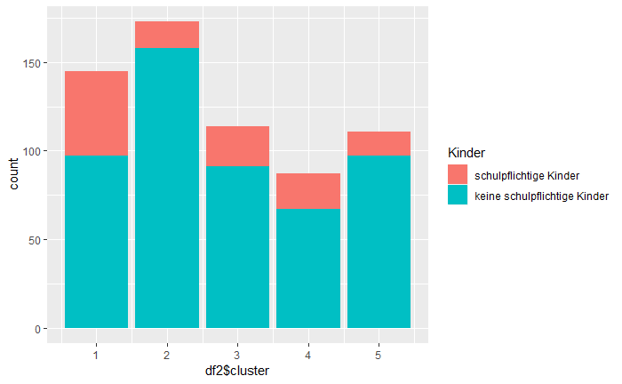 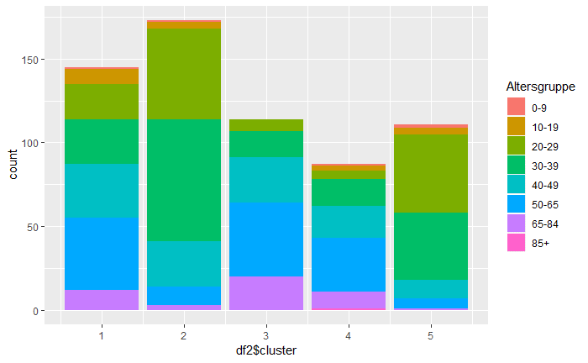 | 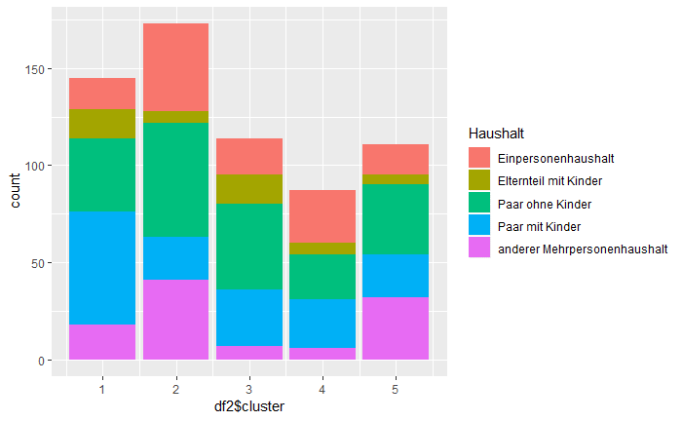

 | Interpretation |  | 1 | 2 | 3 | 4 | 5
 | Demografie und Lebensqualität allgemein |  | hat teilweise Kinder lebt als Paar oder Familie ok mit der Lebensqualität | 20-40 Jahr alt keine Kinder Single oder Paar ohne Kinder zufrieden mit der Lebensqulität | noch nicht lange in Luzern Single oder Paar ohne Kinder | 40-65 Jahre alt sehr lange in Luzern Single oder Paar | lange in Luzern Paar ohne Kinder
 | Kultur |  | am wenigsten zufrieden mit Kulturangebot Vereine sind unwichtig aber Esskultur wichtig | Vereine und Esskultur wichtig | zufrieden mit Kulturangebot Esskultur ist wichtig | Vereine wichtig | am meisten zufrieden mit Kulturangebot
 | Mobilität - Sicherheit |  | fühlt sich sicher | mit Grünphase bei Ampeln unzufrieden | ok | fühlt sich mit dem Velo unsicher | ok
 | Mobilität - Erreichbarkeit |  | Anbindungen ok | ok | Anbindung mit Velo schlecht und Anzahl Veloparkplätze ungenügend | ÖV und Velo Anbindung nicht so gut | ÖV gut, Velo schlecht, zu wenig Veloparkplätze
 | Partizipation |  | kennt wenig Möglichkeiten unzufrieden mit den Möglichkeiten | kennt Möglichkeiten und ist zufrieden | kennt wenig Möglichkeiten unzufrieden mit den Möglichkeiten | kennt Möglichkeiten teilweise, eher unzufrieden | kennt Möglichkeiten und ist zufrieden
 | Wünsche |  | wünscht mehr Freizeiteinrichtungen und Bäume Unzufrieden wegen wenig Gemeinschaftsgefühl | wünscht mehr Bäume | wünscht mehr Bäume am wenigsten zufrieden mit der Wohnungsumgebung | ok | ok

